S39

MENU CRÈCHES - 2021
SEMAINE 39

2021-09-27
Collation du matin | Midi 0 -1 an |  | Goûter

 | Quorn (œuf) | Poulet (France)
 | Quinoa | Pommes de terre GRTA
Fruits frais | Carottes GRTA |  | Banane écrasée
 | Purée d'aubergines | Purée de courgettes
 | Compote pomme, ananas | Compote de pommes

2021-09-28
Collation du matin | Midi 0 -1 an |  | Goûter

 | Merlu (Atl. Nord) (Poisson) | Poulet (France)
 | Riz | Pommes de terre GRTA
Fruits frais | Carottes GRTA |  | Compote de pomme
 | Purée de haricots verts | Purée de courgettes
 | Compote de poire | Compote de pommes

2021-09-29
Collation du matin | Midi 0 -1 an |  | Goûter

 | Agneau (Suisse) | Poulet (France)
 | Semoule (gluten) | Pommes de terre GRTA
Fruits frais | Carottes GRTA |  | Compote de pêche
 | Purée d'épinards | Purée de courgettes
 | Compote pomme, framboise | Compote de pommes

2021-09-30
Collation du matin | Midi 0 -1 an |  | Goûter

 | Bœuf (Suisse) | Poulet (France)
 | Pâtes (gluten, œuf) | Pommes de terre GRTA
Fruits frais | Carottes GRTA |  | Compote pomme, fraise
 | Purée de courge | Purée de courgettes
 | Banane écrasée | Compote de pommes

2021-10-01
Collation du matin | Midi 0 -1 an |  | Goûter

 | Dinde (France) | Poulet (France)
 | Boulgour (gluten) | Pommes de terre GRTA
Fruits frais | Carottes GRTA |  | Compote de poire
 | Purée de chou fleur | Purée de courgettes
 | Compote de pêche | Compote de pommes

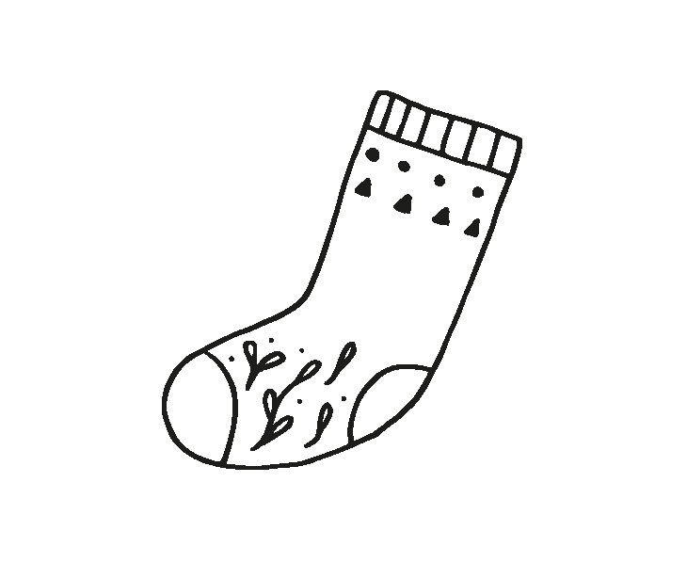
MENU CRÈCHES - 2021
SEMAINE 39

2021-09-27
Collation du matin | Midi 1 - 4 ans |  | Goûter
 | Glacé de courgette
 |  |  | Petit délice (gluten, lactose,
 | Arancini de tomate et mozzarella |  | fruit à coque, sésame, œuf, soja)
Fruits frais | (céleri, fruits à coque, gluten, lactose, moutarde, œuf, poisson, soja) |  | Edam (lactose)
 | Purée de patate douce et carottes GRTA |  | Compote

 | Pomme
 | Pain GRTA (gluten)
2021-09-28
Collation du matin | Midi 1 - 4 ans |  | Goûter
 | Céleri rémoulade (céleri, moutarde, œuf)
 |  |  | Pain GRTA (gluten, lactose
 | Pavé de merlu croustillant MSC (Atl. Sud-ouest) (céleri, gluten, lactose, mollusques, œuf, poisson, soja) |  | œuf, sésame, fruit à coque)
 |  |  | Yoghourt aux fruits (lactose)
Fruits frais | Pomme de terre GRTA au romarin |  | Pêche
 | Haricots verts

 | Cake marbré (fruits à coque, gluten, lactose, œufs, soja)
 | Pain GRTA (gluten)
2021-09-29
Collation du matin | Midi 1 - 4 ans |  | Goûter
 | Salade de tomate GRTA
 |  |  | Pain tessinois (gluten, lactose
 | Emincé de dinde (France) sauce curry (céleri, gluten, lactose, moutarde, œuf, poisson, soja) |  | œuf, sésame, fruit à coque)
 |  |  | (gluten, lactose)
Fruits frais | Semoule à l'huile d'olive (gluten) |  | Lait GRTA (lactose)
 | Tajine de légumes |  | Banane

 | Compote
 | Pain GRTA (gluten)
2021-09-30
Collation du matin | Midi 1 - 4 ans |  | Goûter
 | Salade de carottes râpées GRTA

 | Penne bolognaise (Autriche) aux légumes GRTA |  | Biscotte (gluten, lactose)
 | (céleri, gluten, lactose, moutarde, œuf, poisson, soja) |  | Fromage blanc (lactose)
Fruits frais | Fromage râpé (lactose) |  | Pomme

 | Salade de fruits
 | Pain GRTA (gluten)
2021-10-01
Collation du matin | Midi 1 - 4 ans |  | Goûter
 | Salade de chou chinois et maïs

 | Nasigoreng au poulet (France) et légumes (céleri, gluten, lactose, moutarde, œuf, poisson, soja) |  | Pain au lait
 |  |  | (gluten, lactose)
Fruits frais |  |  | Raclette (lactose)
 |  |  | Compote

 | Yoghourt nature (lactose)
 | Pain Bio GRTA (gluten)

Sauce française (Moutarde, œuf)
Sauce italienne (Moutarde)
Vinaigrette maison (Moutarde, œuf)

